Hoja1
Aseguramiento de calidad (QA)

Nombre formato:
Fecha creación: Junio 30/2020
Última fecha modificación: Junio 30/2020
Dependencia: Software Factory

Id | Fecha | Nombre Caso de prueba | Datos ingresados | Componente a probar | Tipo de requisito | Resultado Esperado | Resultado Obtenido Pruebas QA | QA | Observaciones | Resultado final
1 | 30/12/2021 | Actualizar Registro Exitoso | { "connid" : "04321005171595537486", "extension" : "951012", "agente" : "prueba.qa.ivr" } | https://devautoatencion.grupokonecta.local:8070/WSKonectaSurveys/Encuestador/putData | Funcional | { "codResponse": "000", "description": "Registro Actualizado", "response": "04321005171595537486" } | { "codResponse": "000", "description": "Registro Actualizado", "response": "04321005171595537486" } | Exitoso | -
2 | 30/12/2021 | Actualizar Registro - falta el parametro extension | { "connid" : "04321005171595537486", "agente" : "prueba.qa.ivr" } | https://devautoatencion.grupokonecta.local:8070/WSKonectaSurveys/Encuestador/putData | Funcional | { "codResponse": "004", "description": "Faltan Parametros" } | { "codResponse": "004", "description": "Faltan Parametros" } | Exitoso | -
3 | 30/12/2021 | Actualizar Registro - falta el parametro agente | { "connid" : "12345678987654321", "extension" : "951012" } | https://devautoatencion.grupokonecta.local:8070/WSKonectaSurveys/Encuestador/putData | Funcional | { "codResponse": "004", "description": "Faltan Parametros" } | { "codResponse": "004", "description": "Faltan Parametros" } | Exitoso | -
4 | 30/12/2021 | Actualizar registro - CONNID no existe | { "connid" : "connid", "extension" : "951012", "agente" : "prueba.qa.ivr" } | https://devautoatencion.grupokonecta.local:8070/WSKonectaSurveys/Encuestador/putData | Funcional | { "codResponse": "001", "description": "UCID No Encontrado" } | { "codResponse": "001", "description": "UCID No Encontrado" } | Exitoso | -
5 | 30/12/2021 | Actualizar registro - falta parametro connid | { "extension" : "951012", "agente" : "prueba.qa.ivr" } | https://devautoatencion.grupokonecta.local:8070/WSKonectaSurveys/Encuestador/putData | Funcional | { "codResponse": "001", "description": "UCID No Encontrado" } | { "codResponse": "001", "description": "UCID No Encontrado" } | Exitoso | -
6 | 30/12/2021 | Actualizar Registro - No actualizado | { "connid" : "04321005171595537486", "extension" : "951012000000000000000", "agente" : "prueba.qa.ivr" } | https://devautoatencion.grupokonecta.local:8070/WSKonectaSurveys/Encuestador/putData | Funcional | { "codResponse": "002", "description": "Registro No Actualizado" } | { "codResponse": "002", "description": "Registro No Actualizado" } | Exitoso | -
7 | 30/12/2021 | Obtener registro - Exitoso | { "connid" : "04321005171595537486" } | https://172.20.1.70:8443/WSIntegradorEncuesta/Encuestador/getData | Funcional | { "codResponse": "000", "dataEncuestador": { "connid": "04321005171595537486", "ani": "anonymous", "dnis": "1756147", "documento": "79555666", "tipoOrigen": "I", "industria": "01", "institucion": "58", "reglaNegocio": "-1", "extension": "951012", "agente": "prueba.qa.ivr" }, "description": "Registro Encontrado" } | { "codResponse": "000", "description": "Registro Encontrado", "dataEncuestador": { "connid": "04321005171595537486", "ani": "anonymous", "dnis": "1756147", "documento": "79555666", "tipoOrigen": "I", "industria": "01", "institucion": "58", "reglaNegocio": "-1", "extension": "951012", "agente": "prueba.qa.ivr" } } | Exitoso | - | 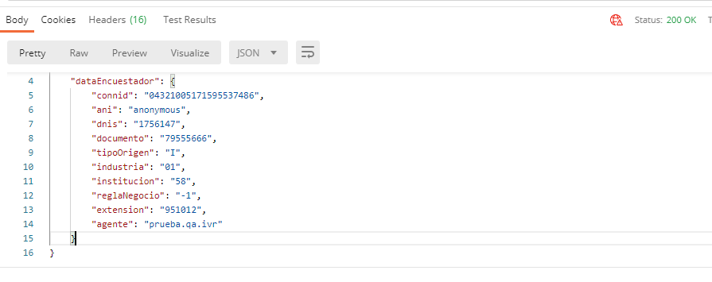
8 | 30/12/2021 | Obtener registro - Registro no existe | { "connid" : "043210051715955374860000" } | https://172.20.1.70:8443/WSIntegradorEncuesta/Encuestador/getData | Funcional | { "codResponse": "001", "description": "UCID No Encontrado" } | { "codResponse": "001", "description": "UCID No Encontrado" } | Exitoso | -
9 | 30/12/2021 | Obtener registro - Parametro erroneo | { "agente" : "prueba.qa.ivr" } | https://172.20.1.70:8443/WSIntegradorEncuesta/Encuestador/getData | Funcional | { "codResponse": "001", "description": "UCID No Encontrado" } | { "codResponse": "001", "description": "UCID No Encontrado" } | Exitoso | -

Proyecto: |  | IASF-414 WS - Integración encuestas nueva versión
Tester: |  | William Barrero
desarrollador: |  | Sebastian Medrano
Cambios en el servidor: |  | No
¿Se revirtieron? |  | No aplica

